Instructions
学習院女子大学協定留学志願票 記入上の注意事項
Instructions for Filling in "Application Form for Exchange Students"
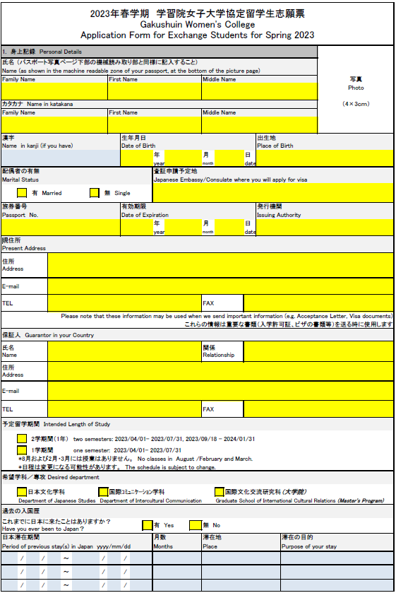
・印刷して写真を貼り付けてください
・Excelデータは空欄で構いません
-Put your photo on a hard copy
-This area in Excel data can be left blank
黄色の欄 Areas highlighted in yellow:
入力必須項目 Required items
青色の欄 Areas highlighted in blue:
該当する場合のみ入力
Enter if applicable
チェックボックス Check boxes：
該当するものにチェックを入力
Check the appropriate box
1.Excelファイルに入力（手書き不可）
2.印刷して、1ページ目に写真を貼り付け、3ページ目に署名を記入
3.印刷したものとExcelデータの両方を、所属大学のインターナショナル・オフィスに提出
（Excel データの写真とサインの欄は空欄で構いません）
*書類は所属大学のインターナショナル・オフィスを通じて学習院女子大学 国際交流推進センターへ郵送してください
1.Type in the information needed to complete the documents.
2.Print a hard copy, and put your photo (page 1) and signature (page3) on it.
3. Submit both hard copy and Excel data to the International Office of your university.
(Areas for photo and signature in Excel data can be left blank.)
*The documents should be sent to the International Center, Gakushuin Women’s College by the International Office of your home university.

入力フォーム見本 Example of entry form

